2 Funcion BUSCARV
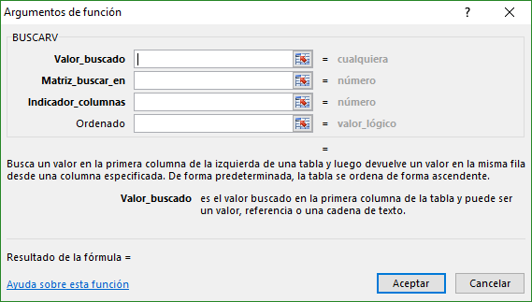
FUNCIÓN BUSCARV
2. Función BUSCARV; Ventajas, Parámetros y Ejemplos

Id Emp | A003

Nombre |  | Empresa | Departamento | Salario Base

3 Funcion SUMAR.SI
FUNCIÓN SUMAR.SI
3. Función SUMAR.SI; Ventajas, Parámetros y Ejemplos

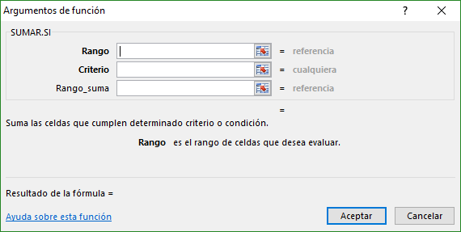
Departamento | Total Salario | Total Bonos | Total Tiempo Extra | Salario México
Administración
Contabilidad
Finanzas
Mercadeo
Producción
Recursos Humanos
Servicio al cliente
Tecnología
Ventas

3 Funcion CONTAR.SI
FUNCIÓN CONTAR.SI
3. Función CONTAR.SI; Ventajas, Parámetros y Ejemplos

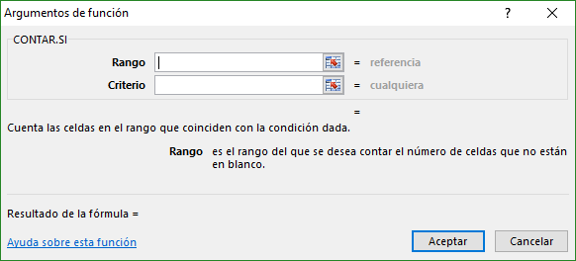
HEADCOUNT
Departamento | Total empleados | Empleados México
Administración
Contabilidad
Finanzas
Mercadeo
Producción
Recursos Humanos
Servicio al cliente
Tecnología
Ventas

